別紙１質問書
 |  |  |  |  |  |  | 別紙１
 |  |  |  |  |  |  | 令和4年 月 日
入札説明書等に関する質問書・事業者対話への参加確認書

（あて先） 大分県総務部県有財産経営室 beppu11150@pref.oita.jp |  |  |  |  |  |  |  |  | ※あて先のメールアドレスを修正しました（R4.10.4 12：00更新）
下記のとおり、入札説明書に関する質問書・事業者対話への参加確認書を提出します。
質問者 | 会社名
 | 会社所在地
 | 所属・役職
 | 担当者氏名
 | 電話番号
 | メールアドレス

事業者対話への参加を希望する |  |  |  |  | ←参加を希望する場合は、○を記入してください

質問No | 資料名 | ページ | 大項目※ | 中項目※ | 小項目※ | 項目 | 質問 | 対話確認事項（優先度）
1 | （記入例） 入札説明書 | P3 | 第２ | ２ | (２) | （記入例） 余剰地活用事業 | （記入例） 余剰地活用事業において、災害時避難、交流等を目的とする床面積に対応する敷地について、借地料の減免等の支援はありますでしょうか？ | 2
1
2
2
（備考） | 1．数字を記載する場合、半角数字で記入して下さい。 2．質問は、本様式に応じて行数を増やし、「質問No」の欄に通し番号を記入してください。 3．列幅は変更しないようお願いします。 4. 事業者対話で確認を希望する項目は最大5つまで記入可能です。 5. 事業者対話で確認を希望する項目には、「対話確認事項」欄に１～５の数値で優先度を記入してください。
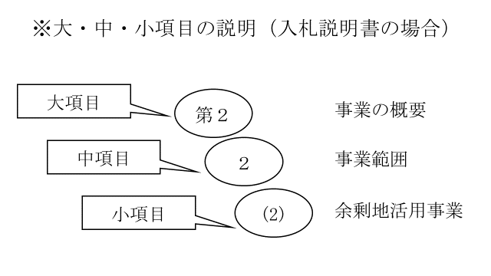
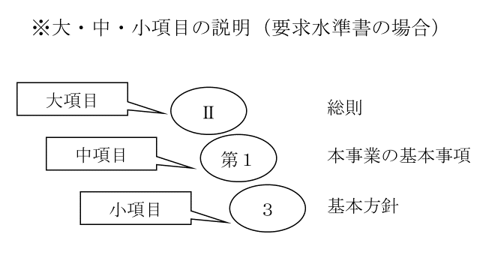

 |  |  |  |  |  |  |  |  | 会社名 | 会社所在地 | 所属・役職 | 担当者氏名 | 電話番号 | ファックス番号 | メールアドレス | 質問者名公表の可否 （可 または 不可） | 質問No | 資料名 | ページ | 大項目※ | 中項目※ | 小項目※ | 項目 | 質問内容
 |  |  |  |  |  |  |  |  | 0 | 0 | 0 | 0 | 0 | #REF! | 0 | 0 | 1 | （記入例） 入札説明書 | P3 | 第２ | ２ | (２) | （記入例） 余剰地活用事業 | （記入例） 余剰地活用事業において、災害時避難、交流等を目的とする床面積に対応する敷地について、借地料の減免等の支援はありますでしょうか？
 |  |  |  |  |  |  |  |  | 0 | 0 | 0 | 0 | 0 | #REF! | 0 | 0 | 1 | 0 | 0 | 0 | 0 | 0 | 0 | 0
 |  |  |  |  |  |  |  |  | 0 | 0 | 0 | 0 | 0 | #REF! | 0 | 0 | 2 | 0 | 0 | 0 | 0 | 0 | 0 | 0

